zadanie_3
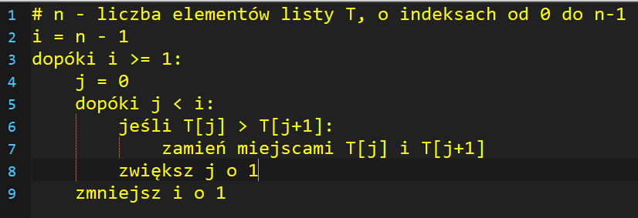
bubble sort
 | i | j | T[j] > T[j+1] | j | 0 | 1 | 2 | 3 | 4 | 5 | 6
 | 6 | 0 | false |  | -2 | 0 | 4 | -3 | 2 | 7 | 1
 | 6 | 1 | false |  | -2 | 0 | 4 | -3 | 2 | 7 | 1
 | 6 | 2 | true |  | -2 | 0 | 4 | -3 | 2 | 7 | 1
 | 6 | 3 | true |  | -2 | 0 | -3 | 4 | 2 | 7 | 1
 | 6 | 4 | false |  | -2 | 0 | -3 | 4 | 2 | 7 | 1
 | 6 | 5 | true |  | -2 | 0 | -3 | 4 | 2 | 7 | 1
 | 5 | 0 | false |  | -2 | 0 | -3 | 4 | 2 | 7 | 1
 | 5 | 1 | true |  | -2 | 0 | -3 | 4 | 2 | 7 | 1
 | 5 | 2 | false |  | -2 | 0 | -3 | 4 | 2 | 7 | 1
 | 5 | 3 | false |  | -2 | 0 | -3 | 4 | 2 | 7 | 1
 | 5 | 4 | True |  | -2 | 0 | -3 | 4 | 2 | 7 | 1
 | 4 | 0 |  |  | -2 | 0 | -3 | 4 | 2 | 7 | 1
 |  |  |  |  | -2 | 0 | -3 | 4 | 2 | 7 | 1
 |  |  |  |  | -2 | 0 | -3 | 4 | 2 | 7 | 1
 |  |  |  |  | -2 | 0 | -3 | 4 | 2 | 7 | 1
 |  |  |  |  | -2 | 0 | -3 | 4 | 2 | 7 | 1
 |  |  |  |  | -2 | 0 | -3 | 4 | 2 | 7 | 1
 |  |  |  |  | -2 | 0 | -3 | 4 | 2 | 7 | 1
 |  |  |  |  | -2 | 0 | -3 | 4 | 2 | 7 | 1
 |  |  |  |  | -2 | 0 | -3 | 4 | 2 | 7 | 1
 |  |  |  |  | -2 | 0 | -3 | 4 | 2 | 7 | 1

zadanie_5
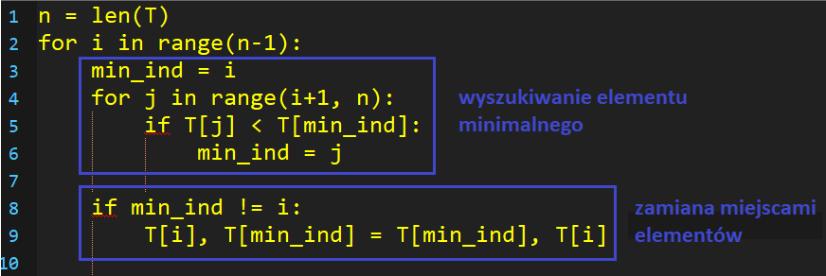
selection sort |  |  |  | n = 6
 | i | min_ind | j | T[j] < T[min_ind] |  | 0 | 1 | 2 | 3 | 4 | 5
 | 0 | 0 | 1 | false |  | -2 | 0 | 4 | -3 | 2 | 7 | czy 0 jest mniejsze od -2 czyli false
 | 0 | 0 | 2 | false | 4 < -2 | -2 | 0 | 4 | -3 | 2 | 7 | czy 4 jest mniejsze od -2 czyli false
 | 0 | 0 | 3 | true |  | -2 | 0 | 4 | -3 | 2 | 7 | czy -3 jest mniejsze od -2 czyli true
 | 0 | 3 | 4 | false |  | -3 | 0 | 4 | -2 | 2 | 7 | w mid ind dajemy j bo było true, czy 3 jest mniejsza od -3 czyli false
 | 0 | 3 | 5 | false |  | -2 | 0 | 4 | -3 | 2 | 7 | czy 7 jest mniejsza od -2
 | 1 | 1 | 2 | false |  | -2 | 0 | 4 | -3 | 2 | 7 | dotarlismy do konca, wiec zamieniamy, sprawdzamy czy 4 jest mniejsza od 0, false
 | 1 | 1 | 3 | true |  | -2 | 0 | 4 | -3 | 2 | 7
 | 1 | 3 | 4 |  |  | -2 | 0 | 4 | -3 | 2 | 7
 |  |  |  |  |  | -2 | 0 | 4 | -3 | 2 | 7
 |  |  |  |  |  | -2 | 0 | 4 | -3 | 2 | 7
 |  |  |  |  |  | -2 | 0 | 4 | -3 | 2 | 7
 |  |  |  |  |  | -2 | 0 | 4 | -3 | 2 | 7

zadanie_6
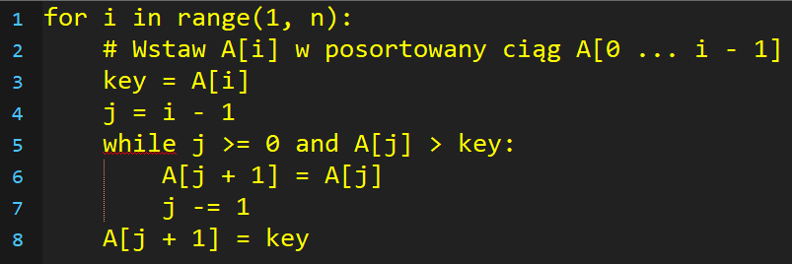
insertion sort
 |  | i | key | j | A[j] > key | 0 | 1 | 2 | 3 | 4 | 5
 |  |  |  |  |  | -2 | 0 | 4 | -3 | 2 | 7

 | insertion sort

złożoność
f(n) = an2+ bn+c

a | 3 |  | d | 3
b | 18
c | -5

n | an2 | bn | f(n) | g(n)=d*n2
1 | 3 | 18 | 16 | 3
2 | 12 | 36 | 43 | 12
3 | 27 | 54 | 76 | 27
4 | 48 | 72 | 115 | 48
5 | 75 | 90 | 160 | 75
6 | 108 | 108 | 211 | 108
7 | 147 | 126 | 268 | 147
8 | 192 | 144 | 331 | 192
9 | 243 | 162 | 400 | 243
10 | 300 | 180 | 475 | 300
11 | 363 | 198 | 556 | 363
12 | 432 | 216 | 643 | 432
13 | 507 | 234 | 736 | 507
14 | 588 | 252 | 835 | 588
15 | 675 | 270 | 940 | 675
16 | 768 | 288 | 1051 | 768
17 | 867 | 306 | 1168 | 867
18 | 972 | 324 | 1291 | 972
19 | 1083 | 342 | 1420 | 1083
20 | 1200 | 360 | 1555 | 1200
21 | 1323 | 378 | 1696 | 1323
22 | 1452 | 396 | 1843 | 1452
23 | 1587 | 414 | 1996 | 1587
24 | 1728 | 432 | 2155 | 1728
25 | 1875 | 450 | 2320 | 1875
26 | 2028 | 468 | 2491 | 2028
27 | 2187 | 486 | 2668 | 2187
28 | 2352 | 504 | 2851 | 2352
29 | 2523 | 522 | 3040 | 2523
30 | 2700 | 540 | 3235 | 2700
31 | 2883 | 558 | 3436 | 2883
32 | 3072 | 576 | 3643 | 3072
33 | 3267 | 594 | 3856 | 3267
34 | 3468 | 612 | 4075 | 3468
35 | 3675 | 630 | 4300 | 3675
36 | 3888 | 648 | 4531 | 3888
37 | 4107 | 666 | 4768 | 4107
38 | 4332 | 684 | 5011 | 4332
39 | 4563 | 702 | 5260 | 4563
40 | 4800 | 720 | 5515 | 4800
41 | 5043 | 738 | 5776 | 5043
42 | 5292 | 756 | 6043 | 5292
43 | 5547 | 774 | 6316 | 5547
44 | 5808 | 792 | 6595 | 5808
45 | 6075 | 810 | 6880 | 6075
46 | 6348 | 828 | 7171 | 6348
47 | 6627 | 846 | 7468 | 6627
48 | 6912 | 864 | 7771 | 6912
49 | 7203 | 882 | 8080 | 7203
50 | 7500 | 900 | 8395 | 7500

